关系图
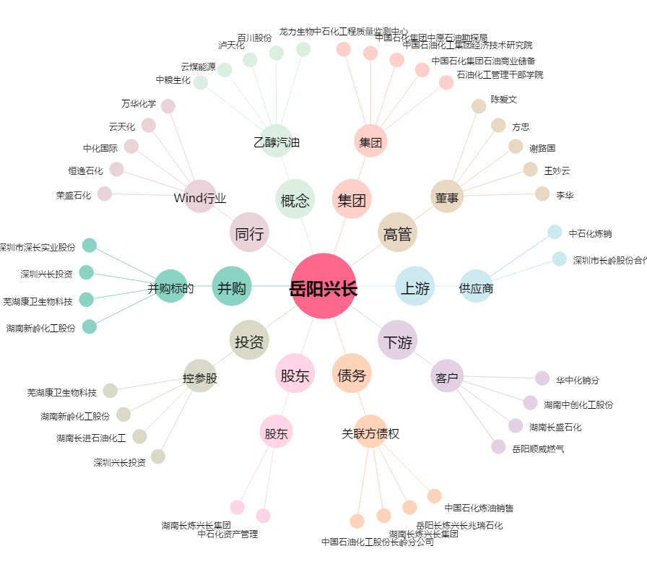
岳阳兴长[000819.SZ] - 关系概览图

